Sheet1
第28回JOCジュニアオリンピックカップハンドボール関東地区予選大会 記念Ｔシャツ販売注文書

締切日： |  | 2019-08-31 |  |  |  |  |  |  |  |  |  |  | PRICE： |  | ¥2,300(税込)

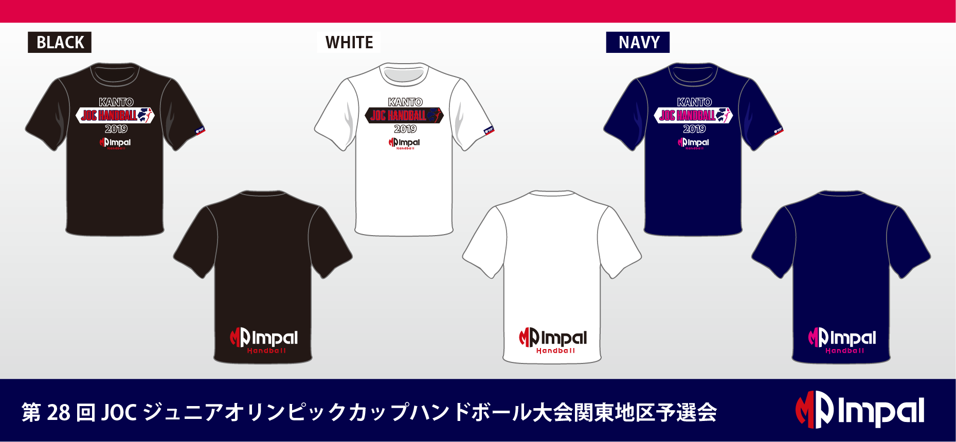

【申込み方法】 |  |  | 下記申込み先へFAXもしくは、メールでお申込みください。
【締切日：8月31日】 |  |  |  |  | 【お渡し方法】 |  | 9月28日各会場での引渡しを予定しております。
【お支払方法】 |  |  | 商品と引き換えで現金にてお支払いください。

記念Ｔシャツ 2,300円 |  |  | ブラック | S |  | M |  | L |  |  | O | XO |  | 金額 |  | 合計枚数
 |  |  |  |  |  |  |  |  |  |  |  |  |  | ¥- |  | 0

記念Ｔシャツ 2,300円 |  |  | ホワイト | S |  | M |  | L |  |  | O | XO |  | 金額
 |  |  |  |  |  |  |  |  |  |  |  |  |  | ¥- |  | 合計金額
 |  |  |  |  |  |  |  |  |  |  |  |  |  |  |  | 0
記念Ｔシャツ 2,300円 |  |  | ネイビー | S |  | M |  | L |  |  | O | XO |  | 金額
 |  |  |  |  |  |  |  |  |  |  |  |  |  | ¥-

団体名

お申込み責任者 |  |  |  |  |  |  |  |  | ご連絡先 (携帯電話)

Ｔシャツお受取希望会場 |  |  |  |  | 国府台市民体育館 |  |  |  |  |  |  | ・ | 塩浜市民体育館

お申込み先
〒130-0012 東京都墨田区太平1-13-5 MP事業部
メール： | impal@watasaku.co.jp |  |  |  |  |  | FAX： |  |  | 03-3623-3650 |  |  |  | TEL： | 03-6825-1833

